결과보고서
이 워크시트에 지식 관리 보고서를 작성합니다. 이 워크시트의 사용 방법에 대한 유용한 지침은 이 열의 셀에 있습니다. 오른쪽 셀에 워크시트의 제목이 표시됩니다. 셀 E1에 날짜를 입력합니다. | 업종코드에 대한 회사들의 5년간 손익율 변화추이 보고서
오른쪽 셀에 팁이 표시됩니다.
오른쪽 셀에 지식 관리 통계 레이블이 표시됩니다. |  |  |  |  |  |  | 변화그래프 | 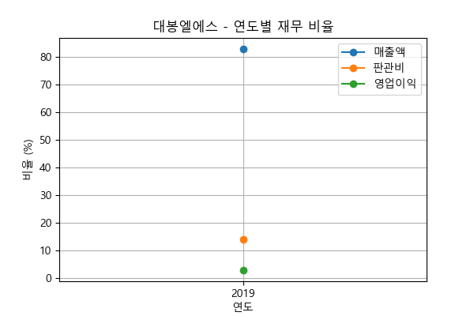
오른쪽 셀에서 시작하는 콘텐츠 표에 세부 정보를 입력합니다. 다음 지침은 셀 A10에 있습니다. | 대봉엘에스 | 2019년 | 2020년 | 2021년 | 2022년 | 2023년
 | 매출원가율 | 82.98% | N/A | N/A | N/A | N/A
 | 판매비와관리비율 | 14.15% | N/A | N/A | N/A | N/A
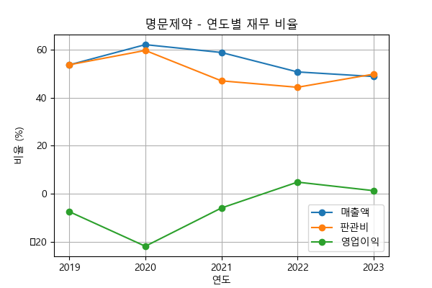
 | 영업이익율 | 2.87% | N/A | N/A | N/A | N/A
 |  |  |  |  |  |  | 변화그래프
 | 명문제약 | 2019년 | 2020년 | 2021년 | 2022년 | 2023년
 | 매출원가율 | 53.72% | 62.17% | 58.90% | 50.79% | 48.88%
 | 판매비와관리비율 | 53.77% | 59.76% | 47.07% | 44.39% | 49.86%
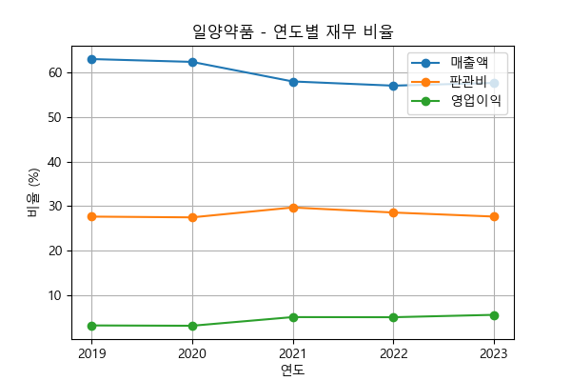
 | 영업이익율 | -7.49% | -21.93% | -5.97% | 4.82% | 1.26%
 |  |  |  |  |  |  | 변화그래프
 | 일양약품 | 2019년 | 2020년 | 2021년 | 2022년 | 2023년
 | 매출원가율 | 63.03% | 62.39% | 58.00% | 57.05% | 57.66%
 | 판매비와관리비율 | 27.62% | 27.45% | 29.67% | 28.54% | 27.63%
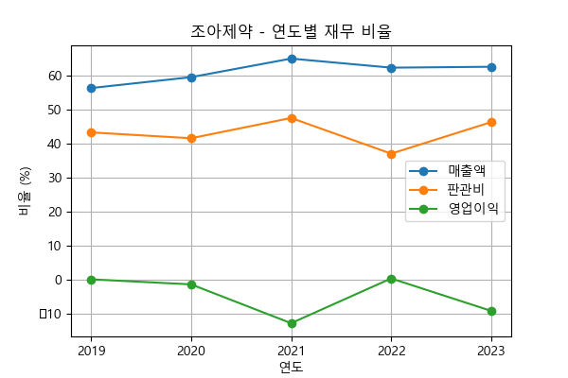
 | 영업이익율 | 3.16% | 3.08% | 5.03% | 5.00% | 5.54%
 |  |  |  |  |  |  | 변화그래프
 | 조아제약 | 2019년 | 2020년 | 2021년 | 2022년 | 2023년
 | 매출원가율 | 56.42% | 59.62% | 65.07% | 62.41% | 62.67%
 | 판매비와관리비율 | 43.38% | 41.66% | 47.62% | 37.14% | 46.41%
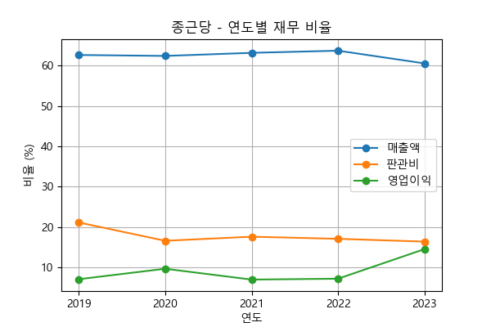
 | 영업이익율 | 0.20% | -1.28% | -12.70% | 0.45% | -9.08%
 |  |  |  |  |  |  | 변화그래프
 | 종근당 | 2019년 | 2020년 | 2021년 | 2022년 | 2023년
 | 매출원가율 | 62.59% | 62.35% | 63.11% | 63.65% | 60.50%
 | 판매비와관리비율 | 21.18% | 16.65% | 17.65% | 17.13% | 16.44%
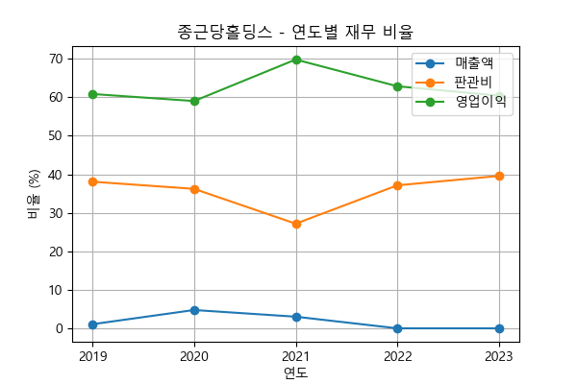
 | 영업이익율 | 7.14% | 9.73% | 7.05% | 7.27% | 14.60%
 |  |  |  |  |  |  | 변화그래프
 | 종근당홀딩스 | 2019년 | 2020년 | 2021년 | 2022년 | 2023년
 | 매출원가율 | 1.07% | 4.75% | 3.02% | 0.00% | 0.00%
 | 판매비와관리비율 | 38.08% | 36.22% | 27.17% | 37.13% | 39.58%
 | 영업이익율 | 60.86% | 59.02% | 69.81% | 62.87% | 60.42%
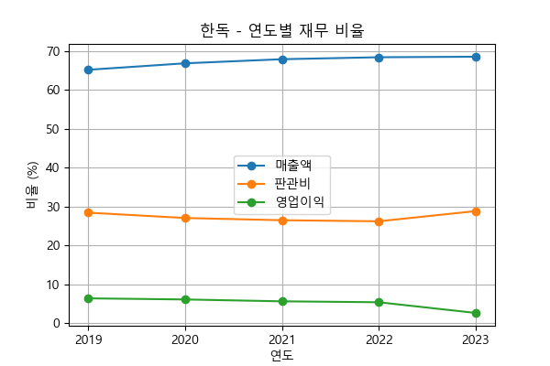
 |  |  |  |  |  |  | 변화그래프
 | 한독 | 2019년 | 2020년 | 2021년 | 2022년 | 2023년
 | 매출원가율 | 65.13% | 66.80% | 67.85% | 68.36% | 68.49%
 | 판매비와관리비율 | 28.44% | 27.07% | 26.49% | 26.22% | 28.83%
 | 영업이익율 | 6.42% | 6.14% | 5.66% | 5.42% | 2.68%

